상품제안서
함지박pp보틀 | 상품코드: F19133

 |  |  |  |  |  |  | 02-412-0044 | www.easy1.co.kr
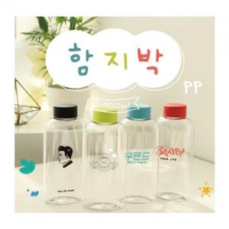

【상세/제작정보】 | 함지박pp 750ml

【인쇄/포장옵션】 | 실크 / 시판박스

【공급단가】 | 수량 | 100~ | 300~ | 500~ | 1,000~ | 3,000~
*VAT별도 | 단가 | 2,940원 | 2,830원 | 2,730원 | 2,620원 | 2,520원

【상품 URL】 | https://easy1.co.kr:443/src/goods_detail.php?gdno=19133

